테스트 케이스별 결과 화면
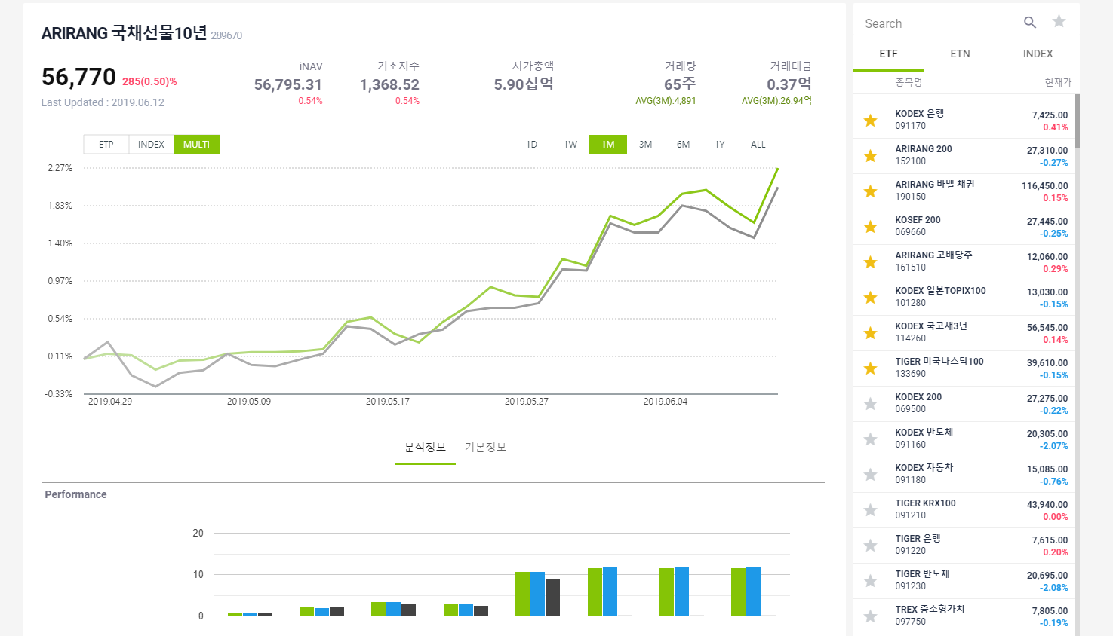
ETP 플랫폼 구축 |  |  |  | 단위테스트 결과서
단위테스트 ID | UT-MKT-INFO_ETP_10 | 단위테스트명 | ETP 상세 조회
업무구분 | MARKETINFO | 작성자 | 박중근

1. 마켓정보의 리스트 클릭시 ETP, ETN 정보로 이동 2. 우측리스트에 있는 ETF, ETN, 지수 클릭시 해당 컨텐츠를 왼쪽에 보여 준다.

